상품제안서
탑크린 하이파이브 롤백 25*35 200매 | 상품코드: S11330

 |  |  |  |  |  |  | 02-713-8555 | www.synergygift.co.kr
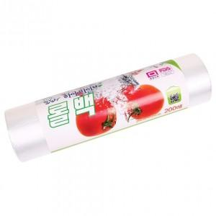 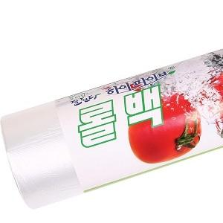

【상세/제작정보】 | 스티커 제작비 별도

【인쇄/포장옵션】 | 스티커 / 포장불가능

【공급단가】 | 수량 | 200~ | 500~ | 1,000~ | 2,000~ | 5,000~
*VAT별도 | 단가 | 1,460원 | 1,400원 | 1,350원 | 1,300원 | 1,260원

【상품 URL】 | https://www.synergygift.co.kr:443/src/goods_detail.php?gdno=3979

